Sheet1
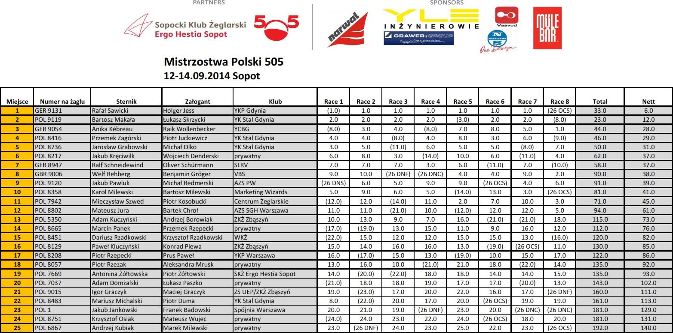

PARTNERS
it
0
Vaaltucl
IN2VNIEROWIE
G DRAWER s
eSopocki Klub ±eglarski
Ergo Hestia Sopot a
Mistrzostwa Polski 505
12-14.09.2014 Sopot
Miejsce | Numer na iaglu | Sternik | Zafogant | Klub | Race 1 | Race 2 | Race 3 | Race 4 | Race 5 | Race 6 | Race 7 | Race 8 | Total | Nett
1 | GER 9131 | Rath! Sawicki | Holger Jess | YKP Gdynia | (1) | 1.0 | 1.0 | 1.0 | 1.0 | 1.0 | 1.0 | (26 OCS) | 33.0 | 6.0
2 | POL 9119 | Bartosz Ma kaia | tukasz Skrzycki | YK Stal Gdynia | 2.0 | 2.0 | 2.0 | 2.0 | (3) | 2.0 | 2.0 | (8) | 23.0 | 12.0
3 | GER 9054 | Anika Kebreau | Raik Wollenbecker | YCBG | (8) | 3.0 | 4.0 | (8) | 7.0 | 8.0 | 5.0 | 1.0 | 44.0 | 28.0
4 | POL 8416 | Przemek Zagorski | Piotr Juckiewicz | YK Stal Gdynia | 4.0 | 4.0 | (8) | 4.0 | 8.0 | 3.0 | 6.0 | (9) | 46.0 | 29.0
5 | POL 8736 | Jarosfaw Grabowski | Michaf Olko | YK Stal Gdynia | 3.0 | 5.0 | (11) | 6.0 | 5.0 | 5.0 | (8) | 7.0 | 50.0 | 31.0
6 | POL 8217 | Jakub Kreciwilk | Wojciech Denderski | prywatny | 6.0 | 8.0 | 3.0 | (14) | 10.0 | 6.0 | (11) | 4.0 | 62.0 | 37.0
7 | GER 8947 | Ralf Schneidewind | Oliver Scharmann | SLRV | 7.0 | 7.0 | 7.0 | 3.0 | 6.0 | (11) | 7.0 | (10) | 58.0 | 37.0
8 | GBR 9006 | Welf Rehberg | Benjamin Gr6ger | VBS | 9.0 | 10.0 | (26 DNF) | (26 DNC) | 4.0 | 4.0 | 9.0 | 2.0 | 90.0 | 38.0
9 | POL 9120 | Jakub Pawluk | Michai Redmerski | AZS PW | (26 DNS) | 6.0 | 5.0 | 9.0 | 9.0 | (26 OCS) | 4.0 | 6.0 | 91.0 | 39.0
10 | POL 8358 | Karol Milewski | Bartosz Milewski | Marketing Wizards | 5.0 | 9.0 | 6.0 | 5.0 | (14) | 13.0 | 3.0 | (26 OCS) | 81.0 | 41.0
11 | POL 7942 | Mieczysfaw Szwed | Piotr Kosobucki | Centrum Zeglarskie | (12) | 12.0 | (14) | 11.0 | 2.0 | 7.0 | 10.0 | 3.0 | 71.0 | 45.0
12 | POL 8802 | Mateusz Jura | Bartek Chrof | AZS SGH Warszawa | 11.0 | 11.0 | (21) | 10.0 | (12) | 12.0 | 12.0 | 5.0 | 94.0 | 61.0
13 | POL 5350 | Adam Kuczynski | Andrzej Borowiak | ZKZ Zbaszyri | 10.0 | 13.0 | 9.0 | 7.0 | 16.0 | (21) | (21) | 18.0 | 115.0 | 73.0
14 | POL 8665 | Marcin Panek | Przemek Rzepecki | prywatny | (17) | (19) | 13.0 | 15.0 | 11.0 | 9.0 | 16.0 | 12.0 | 112.0 | 76.0
15 | POL 8451 | Dariusz Rzadkowski | Krzysztof Rzadkowski | WKZ | (22) | 15.0 | 12.0 | 12.0 | 15.0 | 15.0 | 13.0 | (16) | 120.0 | 82.0
16 | POL 8129 | Paw& Kluczyriski | Konrad Plewa | ZK2 Zbaszyri | 15.0 | 14.0 | 16.0 | 16.0 | 13.0 | (19) | (26 OCS) | 11.0 | 130.0 | 85.0
17 | POL 8208 | Piotr Rzepecki | Prus Pawef | YKP Warszawa | 16.0 | (17) | 15.0 | 13.0 | (19) | 10.0 | 15.0 | 17.0 | 122.0 | 86.0
18 | POL 8057 | Piotr Rzezak | Aleksandra Mrusk | prywatny | 13.0 | 16.0 | 10.0 | (21) | 21.0 | 18.0 | (22) | 14.0 | 135.0 | 92.0
19 | POL 7669 | Antonina 2oftowska | Piotr 2oitowski | SKZ Ergo Hestia Sopot | 14.0 | (20) | (22) | 18.0 | 18.0 | 14.0 | 14.0 | 15.0 | 135.0 | 93.0
20 | POL 7037 | Adam Dornialski | tukasz Paszko | prywatny | (21) | 18.0 | 18.0 | 19.0 | 17.0 | 17.0 | (20) | 13.0 | 143.0 | 102.0
21 | POL 9015 | Igor Graczyk | Maciej Graczyk | ZS UEP/ZKZ Zbaszyri | 19.0 | (23) | 17.0 | 20.0 | 22.0 | 16.0 | 17.0 | (26 DNF) | 160.0 | 111.0
22 | POL 8483 | Mariusz Michalski | Piotr Duma | YK Stal Gdynia | 8.0 | (22) | 20.0 | 17.0 | 20.0 | (26 OCS) | 19.0 | 19.0 | 161.0 | 113.0
23 | POL 1 | Jakub Jankowski | Franek Badowski | Spojnia Warszawa | 20.0 | 21.0 | 19.0 | (26 DNF) | 23.0 | 20.0 | (26 DNC) | (26 DNC) | 181.0 | 129.0
24 | POL 8751 | Krzysztof Osiak | Mateusz Wujec | prywatny | (24) | 24.0 | 23.0 | 22.0 | 24.0 | (26 OCS) | 18.0 | 20.0 | 181.0 | 131.0
25 | POL 6867 | Andrzej Kubiak | Marek Milewski | prywatny | 23.0 | (26 DNF) | 24.0 | 23.0 | 25.0 | 22.0 | _ 23.0 | _ (26 OCS) | 192.0 | 140.0

SPONSORS

